レシピ（材料）
タイトル
 | ボロネーゼ | 10 | 人前
画像
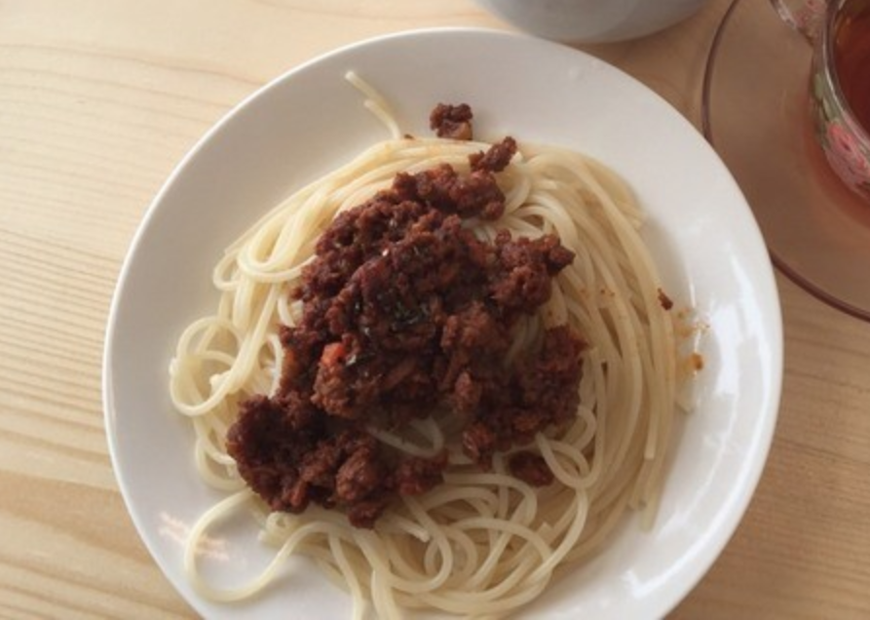

材料 |  |  |  | 計算用
 | 【ソース】
a | 玉ねぎ | 2 | 個 | 0.2
 | セロリ | 1 | 本 | 0.1
 | 人参 | 0.5 | 本 | 0.05
 | ニンニク | 5 | かけ | 0.5
 | 塩 | ひとつまみ
 | オリーブオイル | 50 | ml | 5
b | 合い挽き肉（牛：豚/5：5）※理想は牛100%ですが | 600 | g | 60
 | 乾燥バジル（みじん切り） | 適量
 | 乾燥オレガノ（みじん切り） | 適量
 | 乾燥タイム（パウダー） | お好み
 | 乾燥ローズマリー（パウダー） | お好み
 | 粗挽きブラックペッパー | 適量
 | 赤ワイン | 100 | ml | 10
 | トマト缶（400g）※ホールの方が良い | 1 | 缶 | 0.1
 | オリーブオイル（マリネ用、フライパン用） | 30 | ml | 3
c | 塩 | 少々
 | 乾燥オレガノ（みじん切り） | お好み
 | 乾燥バジル（みじん切り） | お好み
 | 【その他】
 | お好きなパスタ | 1000 | g | 100
 | お湯 | 鍋いっぱい
 | 塩 | お湯の1%

印刷用
タイトル
 | ボロネーゼ | 10 | 人前
画像

材料 |  |  |  | 計算用
 | 【ソース】
a | 玉ねぎ | 2 | 個 | 0.2
 | セロリ | 1 | 本 | 0.1
 | 人参 | 0.5 | 本 | 0.05
 | ニンニク | 5 | かけ | 0.5
 | 塩 | ひとつまみ
 | オリーブオイル | 50 | ml | 5
b | 合い挽き肉（牛：豚/5：5）※理想は牛100%ですが | 600 | g | 60
 | 乾燥バジル（みじん切り） | 適量
 | 乾燥オレガノ（みじん切り） | 適量
 | 乾燥タイム（パウダー） | お好み
 | 乾燥ローズマリー（パウダー） | お好み
 | 粗挽きブラックペッパー | 適量
 | 赤ワイン（メルロー種がおすすめ） | 100 | ml | 10
 | トマト缶（400g）※ホールの方が良い | 1 | 缶 | 0.1
 | オリーブオイル（マリネ用、フライパン用それぞれ） | 30 | ml | 3
c | 塩 | 少々
 | 乾燥オレガノ（みじん切り） | お好み
 | 乾燥バジル（みじん切り） | お好み
 | 【その他】
 | お好きなパスタ | 1000 | g | 100
 | お湯 | 鍋いっぱい
 | 塩 | お湯の1%
タイトル
 | ボロネーゼ | 10 | 人前
画像
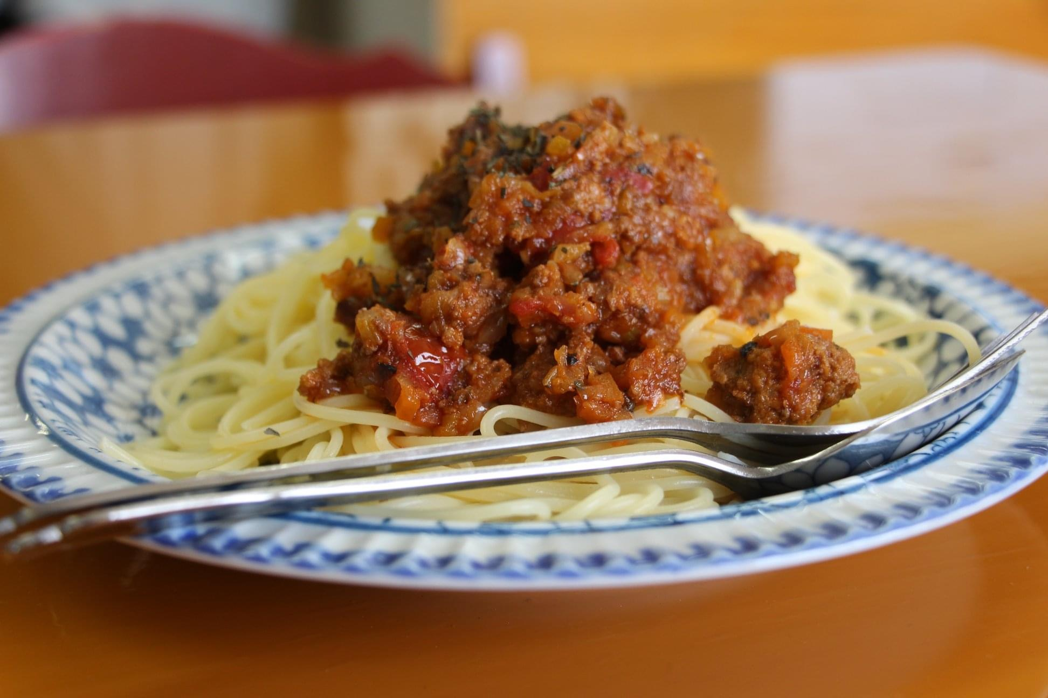

作り方
 | 【ソース】
1 | (a)の玉ねぎ、セロリ、人参、ニンニクをみじん切りにする
 | （玉ねぎ、セロリ、人参は5mm角、ニンニクは1mm角程度）
2 | 冷たい鍋に(a)のニンニクとオリーブオイルを入れ弱火で火にかける
3 | ニンニクの香りが立ってきたら鍋に(a)の玉ねぎ、セロリ、人参を入れ
 | 少量の塩を入れて、少しだけ火力を上げ（中火までいかないくらい）
 | 2時間ほど加熱 ※塩は味付け目的ではなく浸透圧で野菜の水分を抜くため

4 | (b)のひき肉、スパイスをボールなどに入れ粘り気が出るまでこね、
 | 白っぽくなってきてから赤ワインとオリーブオイルを入れ再度こねマリネする。
 | ※30分以上寝かせると良い
5 | (3)の鍋の出来上がるタイミングと合わせて、別な鍋（ちょっと深いフライパン）に
 | オリーブオイルを引き、強火で火にかけて温まってから(4)のひき肉を入れる。
 | （できるだけフライパンに敷き詰め、大きなハンバーグを作るイメージ）
 | ※注意 しっかり焼き色がつくまで触らない
6 | 焼き色がついたらひっくり返し同じように焼き色がつくまで焼く。
7 | 軽くひき肉を崩して赤ワインを入れる（火が上がる場合があるので注意）
8 | アルコール臭さが飛んだらトマト缶を入れ、水分がある程度飛んだら(3)の鍋に
 | 加える。
9 | (3)と(8)が一緒になった鍋にスパイスを入れ、塩で味を整えて
 | 中火で2時間ほど加熱し、水分が飛んできたら完成。

10 | お好みのパスタを塩分濃度1%のお湯で規定の時間茹でてお皿に盛ったら完成。

